Sheet1
 | Total Geral | Total de Até 14 anos | Até 14 anos |  |  | Total de 15 a 17 anos | 15 a 17 anos |  |  | Total de 18 a 19 anos | 18 a 19 anos |  |  | Total de 20 a 24 anos | 20 a 24 anos |  |  |  | Total de 25 a 29 anos | 25 a 29 anos |  |  |  | Total de 30 a 34 anos | 30 a 34 anos |  |  |  | Total de 35 a 39 anos | 35 a 39 anos |  |  |  | Total de 40 anos ou mais | 40 anos ou mais
Localidade da Escola |  |  | Estadual | Municipal | Privada |  | Estadual | Municipal | Privada |  | Estadual | Municipal | Privada |  | Federal | Estadual | Municipal | Privada |  | Federal | Estadual | Municipal | Privada |  | Federal | Estadual | Municipal | Privada |  | Federal | Estadual | Municipal | Privada |  | Federal | Estadual | Municipal | Privada
Salvador | 58,604 | 69 | 8 | 40 | 21 | 3,253 | 1,496 | 1,754 | 3 | 6,643 | 5,013 | 1,342 | 288 | 18,209 | 9 | 16,022 | 1,433 | 745 | 6,395 | 12 | 5,099 | 759 | 525 | 3,999 | 7 | 2,744 | 795 | 453 | 4,413 | 9 | 2,663 | 1,250 | 491 | 15,623 | 43 | 6,660 | 7,925 | 995

Faixa Etária |  | Dependência Administrativa

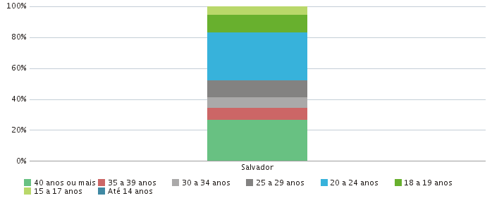 |  |  |  |  |  |  |  |  |  | 